応募申込書2-3
 |  |  |  |  |  |  |  |  |  |  | (様式2-3）

そらべあスマイルプロジェクト応募申込書
電気契約、使用電力量を確認させていただきます。「電気ご使用量のお知らせ」や「電気料金請求書」などをご用意の上で、ご記載、ご提出をお願いします。 また、１つ以上の契約がある場合には、本様式2-3をコピーしてご提出ください。
確認書類 見本
従量電灯・低圧電力
業務用・高圧電力
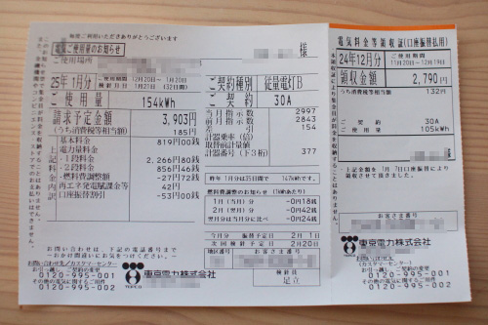
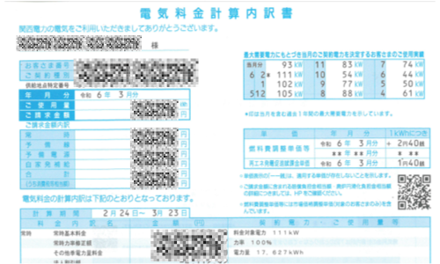

1.いずれかに「〇」をつけ、（ ）に詳細をご記入ください。
電 力 契 約 | 〇 | 従量電灯／低圧電力
 |  | （各社で契約名が異なります。例：従量電灯A,B,C、スタンダードS,L、低圧電力、動力、 スマートビジネスなどの契約）
 |  | 契約種別・プラン名： |  |  | （ |  |  |  |  |  | ）
 | 〇 | 業務用電力／高圧電力（応募条件は契約電力が 100kW 以上） ※100kW未満は対象外
 |  | （貴敷地内にキュービクル（高圧受電設備）が設置されており、変電所からきた6600Vの 高圧電力を100Vや200Vに降圧して貴施設で使用する契約）
 |  | 契約種別： |  | （ |  |  | ） | 契約電力（kW) |  | ( |  | ）
2.直近12カ月の電力使用量(kWh)をご記入ください。※金額ではありません。
月 | 月 | 月 | 月 | 月 | 月 | 月 | 月 | 月 | 月 | 月 | 月 | 年間合計
 |  |  |  |  |  |  |  |  |  |  |  | 0
3.(業務量電力／高圧電力の場合)直近12カ月の契約電力(kW)をご記入ください。※金額ではありません。
月 | 月 | 月 | 月 | 月 | 月 | 月 | 月 | 月 | 月 | 月 | 月

確認書類の提出について
下記の書類をご提出ください。
「契約種別」「契約電力」等が確認できる書類 例）「電気ご使用量のお知らせ」「電気料金請求書」など

〇低圧電力契約の場合： |  |  | 直近2か月分
〇高圧電力契約の場合： |  |  | 「最大需要電力にもとづき当月のご契約電力を決定するお客様のご使用実績」が12か月分記載されている書類の場合は直近2か月分、記載がない場合は直近12か月分

【提出方法】
◆メール応募の場合：以下のいずれかにてご提出ください。
・このスペースに縮小して貼り付ける。拡大しても全体が判読できる画像でお願いします。
・メールに別紙として添付する。

◆郵送応募の場合：原本と同サイズ程度のコピーをご提出ください。

ご記入漏れが無いようにお願いします。

応募申込書2-4
 |  |  |  | (様式2-4）

そらべあスマイルプロジェクト応募申込書
 |  |  | 施設の建物・屋根

設置を希望する屋根の写真をご用意いただき、添付してください。
①敷地内全体が見渡せる写真 ②園舎の全ての屋根接写写真（素材） ③園舎の全ての屋根全景写真

屋根写真は応募書類の「2-3応募写真（屋根）サンプルPDF」を参考にご確認ください。
写真サンプル一例
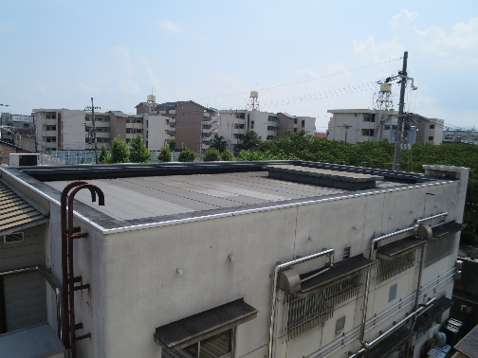
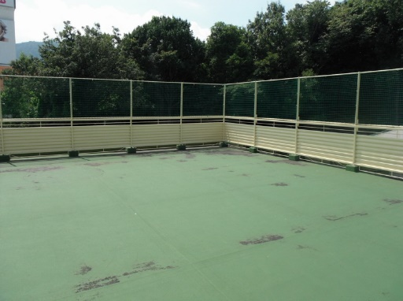

設置建屋の築年数をご記入ください
築年数 | 年 | 耐震補強工事 | 年実施 | ・未実施
屋根のリフォームを行いましたか？（塗り替え含む）
リフォーム歴 | あり | 年実施 | なし

のり付け

メールでのご応募は、サンプルを参考に撮影した写真画像を添付してください
郵送でのご応募は、原本またはコピーをのり付けして添付してください 貼りきらない場合は別紙に添付してください

ご記入漏れが無いようにお願いします。

